Codes
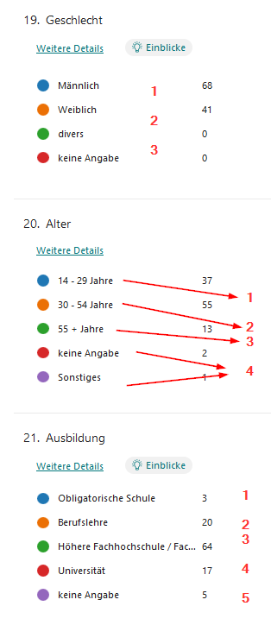
Ja | 1
Nein | 2

Überhaupt nicht einverstanden |  |  | 1
Nicht einverstanden |  |  | 2
Neutral |  |  | 3
Einverstanden |  |  | 4
Sehr einverstanden |  |  | 5

Männlich |  | 1
Weiblich |  | 2
divers / keine Angabe |  | 3

14-29 Jahre |  | 1
30-54 Jahre |  | 2
55+ Jahre |  | 3
sonstiges / keine Angabe |  | 4

Obligatorische Schule |  |  |  | 1
Berufslehre |  |  |  | 2
Höhere Fachhochschule / Fachhochschule |  |  |  | 3
Universität |  |  |  | 4
keine Angabe |  |  |  | 5

